temp
목 차

 | 양식1
 | 양식2
 | 양식3

좌우로
페이지 구분되며

expo-location
목 차

{
"coords": {
"accuracy": 11.836000442504883,
"altitude": 57.89999771118164,
"altitudeAccuracy": 1.1388344764709473,
"heading": 0,
"latitude": 37.5508406,
"longitude": 126.9388892,
"speed": 0
},
"mocked": false,
"timestamp": 1725611263390
}
 |  |  |  | 양식1
 |  |  |  | 양식2
 |  |  |  | 양식3

 | location관련 정보 얻기

 |  | 날씨를 얻어오고 위에 현재 도시를 잘 출력해주기 위해서는
 |  | 휴대폰의 위치정보를 얻어와야 한다.
 |  | 그러기 위해 expo에서 제공하는 expo-location이라는 패키지의 API를 이용할 수 있다.
 |  | 코드를 보며 설명하겠음.

 |  |  | App.js - app
 |  |  | …
 |  |  | export default function App() {
 |  |  | const [city, setCity] = useState("Loading...");
요청을 구하는 부분
 |  |  | const [ok, setOk] = useState(true);
현재 위치를 얻어오는 함수.
옵션으로 accuracy를 줄 수 있다.
enum으로 정의되있어 1~6까지 줄 수 있음.
반환된 object중에 위도와 경도를 가져오자.
요청을 허용하면 status: "granted"로 줌
 |  |  | const ask = async () => {
 |  |  | let { status } = await Location.requestForegroundPermissionsAsync();
 |  |  | if (status !== "granted") {
 |  |  | setOk(false);
 |  |  | }
 |  |  | const { coords: { latitude, longitude } } = await Location.getCurrentPositionAsync({ accuracy: 5 });
 |  |  | const location = await Location.reverseGeocodeAsync({ latitude, longitude }, { useGoogleMaps: false });

위도와 경도를 이용해 현재 위치를 얻어오는 함수.
옵션으로 useGoogleMap을 boolean으로 줄 수 있음.
이를 실행하면 Array로 위치에 관한 정보를 반환함.
 |  |  | setCity(location.at(0).region);

 |  |  | }

[
{
"city": null,
"country": "대한민국",
"district": "마포구",
"formattedAddress": "대한민국 서울특별시 마포구 백범로 35",
"isoCountryCode": "KR",
"name": "35",
"postalCode": "04107",
"region": "서울특별시",
"street": null,
"streetNumber": "35",
"subregion": null,
"timezone": null
}
]
 |  |  | useEffect(() => {
 |  |  | ask();
 |  |  | }, []);

 |  |  | return (
 |  |  | <View style={styles.container}>
 |  |  | <View style={styles.city}>
 |  |  | <Text style={styles.cityName}>{city}</Text>
 |  |  | </View>
 |  |  | <ScrollView
 |  |  | pagingEnabled
 |  |  | showsHorizontalScrollIndicator={false}
 |  |  | horizontal
 |  |  | contentContainerStyle={styles.weather}>
 |  |  | <View style={styles.day}>
 |  |  | <Text style={styles.temperature}>27</Text>
 |  |  | <Text style={styles.description}>Sunny</Text>
 |  |  | </View>
 |  |  | <View style={styles.day}>
 |  |  | <Text style={styles.temperature}>27</Text>
 |  |  | <Text style={styles.description}>Sunny</Text>
 |  |  | </View>
 |  |  | <View style={styles.day}>
 |  |  | <Text style={styles.temperature}>27</Text>
 |  |  | <Text style={styles.description}>Sunny</Text>
 |  |  | </View>
 |  |  | </ScrollView>
 |  |  | <StatusBar style="light" />
 |  |  | </View>

 |  |  | );
 |  |  | …

 | 날씨 관련 정보 얻기

 |  | 위에서 얻은 위치정보를 이용해 날씨를 가져오는 API를 활용해보자.
 |  | 우리가 사용할 API는 앞으로 16일동안의 일기예보를 제공하는 API이기 때문에,
 |  | 날씨에 관한 정보를 Array로 만들어서 보여주도록 만들어보자.

 |  | 6분

App-Layout2
목 차

 |  |  |  |  | 양식1
 |  |  |  |  | 양식2
 |  |  |  |  | 양식3

 | ScrollView

 |  | 이제 만들어볼 것은 스크롤 기능이다.
 |  | React Native는 웹이 아니기 때문에 스크롤이 동작하지 않는다.
 |  | 그래서 사용할 것이 React Native의 Scroll View라는 컴포넌트이다.

 |  | Scroll View에는 많은 prop이 있어서 필요한 것을 찾아서 사용하자.
 |  | 우리는 가로로 넘기며 앞으로 날에 대한 정보를 보여주도록 만들고 싶으므로 horizontal prop를 주자.

 |  | 그러면 가로로 넘겨지는 걸 볼 수 있는데, style이 동작하지 않는 걸 볼 수 있다.

 |  |  | 기존 | 바꾼 이후
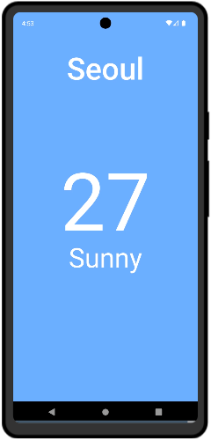
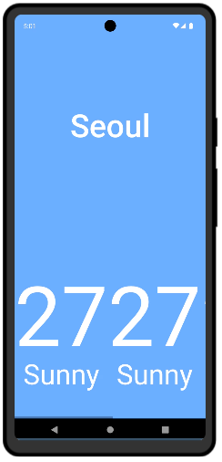

 |  | 이는 ScrollView에서 style을 주기 위해서는 style이라는 prop가 아닌
 |  | contentContainerStyle라는 prop으로 전달해 주어야 하기 때문이다.
 |  | 이와 같이 prop들은 문서에서 찾아서 적절하게 사용하도록 하자.

 |  |  | App.js
 |  |  | import { StatusBar } from 'expo-status-bar';
 |  |  | import { StyleSheet, Text, View, ScrollView, Dimensions } from 'react-native';

 |  |  | const { width: SCREEN_WIDTH } = Dimensions.get("window");

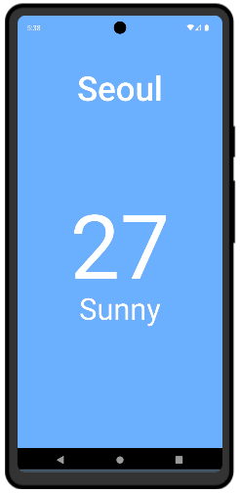
 |  |  | export default function App() {
 |  |  | return (
 |  |  | <View style={styles.container}>
 |  |  | <View style={styles.city}>
 |  |  | <Text style={styles.cityName}>Seoul</Text>
 |  |  | </View>
좌우로
페이지 구분되며
 |  |  | <ScrollView
 |  |  | pagingEnabled
 |  |  | showsHorizontalScrollIndicator={false}
 |  |  | horizontal
 |  |  | contentContainerStyle={styles.weather}>
 |  |  | <View style={styles.day}>
 |  |  | <Text style={styles.temperature}>27</Text>
 |  |  | <Text style={styles.description}>Sunny</Text>
 |  |  | </View>
 |  |  | <View style={styles.day}>
 |  |  | <Text style={styles.temperature}>27</Text>
 |  |  | <Text style={styles.description}>Sunny</Text>
 |  |  | </View>
 |  |  | <View style={styles.day}>
 |  |  | <Text style={styles.temperature}>27</Text>
 |  |  | <Text style={styles.description}>Sunny</Text>
 |  |  | </View>
 |  |  | </ScrollView>
 |  |  | <StatusBar style="light" />
 |  |  | </View>

 |  |  | );
 |  |  | }

 |  |  | const styles = StyleSheet.create({
 |  |  | container: {
 |  |  | flex: 1,
 |  |  | backgroundColor: "#73b0ff"
 |  |  | },
 |  |  | city: {
 |  |  | flex: 1.2,
 |  |  | justifyContent: "center", // 세로로 가운데
 |  |  | alignItems: "center", // 가로로 가운데
 |  |  | },
 |  |  | cityName: {
 |  |  | color: "white",
 |  |  | fontSize: 68,
 |  |  | fontWeight: "500"
 |  |  | },
 |  |  | weather: {
 |  |  | },
 |  |  | day: {
 |  |  | width: SCREEN_WIDTH,
 |  |  | alignItems: "center",
 |  |  | },
 |  |  | temperature: {
 |  |  | color: "white",
 |  |  | marginTop: 50,
 |  |  | fontSize: 178,
 |  |  | },
 |  |  | description: {
 |  |  | color: "white",
 |  |  | marginTop: -30,
 |  |  | fontSize: 60,
 |  |  | }
 |  |  | });

App-Layout1
목 차

 |  |  |  |  | 양식1
 |  |  |  |  | 양식2
 |  |  |  |  | 양식3

 | 목표

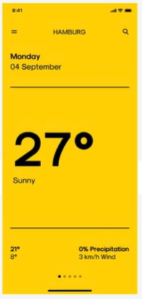
 |  | 이제 우리의 날씨 어플리케이션을 만들어보자.
 |  | 우리가 만들 레이아웃은 오른쪽 그림과 같다.

 |  | 우선 맨 위에 현재 지역을 보려주려 한다.
 |  | 따라서 Expo에서 제공하는 패키지 중에 Location을 이용한다.
 |  | Location을 가져오는 다양한 함수가 있다.

 |  | 위치를 가져온 이후에는 앞으로 16일에 대한 날씨를 주는
 |  | 날씨 API를 사용할 것이다.
 |  | 그 API에서 제공해주는 데이터를 가공해서 보여주려 한다.

 | 어플리케이션 레이아웃

 |  | 데이터를 가져오기 전에 우선 레이아웃을 잡아보자.
 |  | 아래와 같이 레이아웃을 잡았다.

 |  |  | App.js
 |  |  | import { StatusBar } from 'expo-status-bar';
 |  |  | import { StyleSheet, Text, View } from 'react-native';

 |  |  | export default function App() {
 |  |  | return (
 |  |  | <View style={styles.container}>
 |  |  | <View style={styles.city}>
 |  |  | <Text style={styles.cityName}>Seoul</Text>
 |  |  | </View>
 |  |  | <View style={styles.weather}>
 |  |  | <View style={styles.day}>
 |  |  | <Text style={styles.temperature}>27</Text>
 |  |  | <Text style={styles.description}>Sunny</Text>
 |  |  | </View>
 |  |  | </View>
 |  |  | <StatusBar style="light" />
 |  |  | </View>
 |  |  | );
 |  |  | }

 |  |  | const styles = StyleSheet.create({
 |  |  | container: {
 |  |  | flex: 1,
 |  |  | backgroundColor: "#73b0ff"
 |  |  | },
 |  |  | city: {
 |  |  | flex: 1.2,
 |  |  | justifyContent: "center", // 세로로 가운데
 |  |  | alignItems: "center", // 가로로 가운데
 |  |  | },
 |  |  | cityName: {
 |  |  | color: "white",
 |  |  | fontSize: 68,
 |  |  | fontWeight: "500"
 |  |  | },
 |  |  | weather: {
 |  |  | flex: 3,
 |  |  | },
 |  |  | day: {
 |  |  | flex: 1,
 |  |  | alignItems: "center",
 |  |  | },
 |  |  | temperature: {
 |  |  | color: "white",
 |  |  | marginTop: 50,
 |  |  | fontSize: 178,
 |  |  | },
 |  |  | description: {
 |  |  | color: "white",
 |  |  | marginTop: -30,
 |  |  | fontSize: 60,
 |  |  | }
 |  |  | });

 |  |  |  | pp

Layout System
목 차

 |  |  |  | 양식1
 |  |  |  | 양식2
 |  |  |  | 양식3

 | Flexbox

 |  | React Native의 레이아웃 시스템을 알아보자.

 |  | Flexbox는 웹에서 사용하는 도구로, CSS보다 레이아웃을 더 명확하고 쉽게 잡을 수 있게 도와준다.
 |  | React Native의 Flexbox는 웹에서와 거의 같은 방식으로 작동한다.
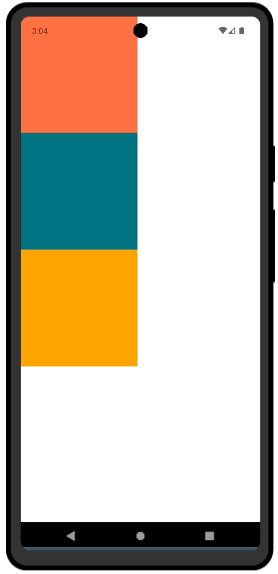
 |  | 우선 그냥 View에 크기를 주어 그려보자

 |  |  | App.js
 |  |  | import { View } from 'react-native';

 |  |  | export default function App() {
 |  |  | return (
 |  |  | <View>
 |  |  | <View style={{ width: 200, height: 200, backgroundColor: "tomato" }}></View>
 |  |  | <View style={{ width: 200, height: 200, backgroundColor: "teal" }}></View>
 |  |  | <View style={{ width: 200, height: 200, backgroundColor: "orange" }}></View>
 |  |  | </View>
 |  |  | );
 |  |  | }


 |  | 기본적으로는 세로로 이어서 그려준다.
 |  | 이 때 가로로 바꾸려면 다음과 같이 만들면 된다.

 |  |  | App.js
 |  |  | import { View } from 'react-native';

 |  |  | export default function App() {
 |  |  | return (
 |  |  | <View style={{ flexDirection: "row" }}>
 |  |  | <View style={{ width: 200, height: 200, backgroundColor: "tomato" }}></View>
 |  |  | <View style={{ width: 200, height: 200, backgroundColor: "teal" }}></View>
 |  |  | <View style={{ width: 200, height: 200, backgroundColor: "orange" }}></View>
 |  |  | </View>
 |  |  | );
 |  |  | }

 |  | HMTL의 스타일과 다르게, flex옵션을 주고 flex-direction을 줄 필요가 없다.
 |  | View가 기본적으로 flex컨테이너라고 생각하면 된다.
 |  | 또 웹이랑 다른점은 Flex의 기본 방향이 column이라는 점도 있다.

 |  | 또 주의할 점이 있다.
 |  | 위는 예시 코드로, 위처럼 width나 height를 숫자로 주어서는 안된다.
 |  | 기기마다 가로, 세로가 다르기 때문에 다양한 기기에서도 잘 보여주려면 숫자를 사용하면 안된다.
 |  | 아바타나 이미지같은 경우는 숫자를 사용할 수도 있다.

 |  | 크기를 잘 분배하려면 다음과 같이 숫자를 주면 되고, 그렇게 하면 이를 비율로 분배하여 갖게 된다.
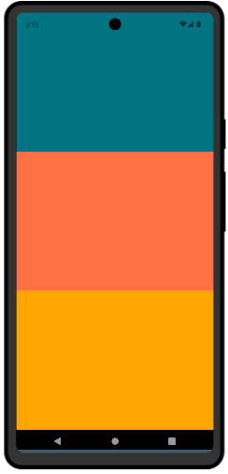
 |  |  | App.js
 |  |  | import { View } from 'react-native';

 |  |  | export default function App() {
 |  |  | return (
 |  |  | <View style={{ flex: 1 }}>
 |  |  | <View style={{ flex: 1, backgroundColor: "teal" }}></View>
 |  |  | <View style={{ flex: 1, backgroundColor: "tomato" }}></View>
 |  |  | <View style={{ flex: 1, backgroundColor: "orange" }}></View>
 |  |  | </View>
 |  |  | );
 |  |  | }

Setup
목 차

 |  |  |  |  |  |  | 양식1
 |  |  |  |  |  |  | 양식2
 |  |  |  |  |  |  | 양식3

 | React Native

 |  | React Native는 Web개발자에서 IOS와 안드로이드 개발자로 쉽게 넘어갈 수 있게 도와주는 패키지
 |  | React Native는 ReactJS와 많은 것이 겹치기에 ReactJS를 알고있다면 쉽게 배울 수 있다.

 |  | Requirement

 |  |  | 필요한 것은 ReactJS를 다룰 수 있는 것
 |  |  | state, props, useEffect, useState정도를 알고 있으면 된다.

 | Setup

 |  | ReactNative에서 가장 어려운 부분이다.
 |  | 앱을 만들기 위해 필요한 소프트웨어를 설치해야 한다.
 |  | 안드로이드 앱을 만든다면 Java와 안드로이드 SDK와 시뮬레이터, 개발도구들을 다운받아야 한다.
 |  | 하지만 다른 사람들이 개발한 도구를 이용하면
 |  | 바로 코드를 작성하고 우리 핸드폰에서 결과를 확인할 수 있다.
 |  | 이를 이용해서 강의를 진행하려 한다.
 |  | 이는 사실 테스팅에 주로 사용하는 도구이다.
 |  | 따라서 실제 어플리케이션을 만들고싶다면 Java를 포함한 여러 개발 도구들을 이용해야 한다.

 |  | 그래서 이 강의를 위해 필요한 것은 node.js만 있으면 되고 버전14이상의 node가 설치되어 있으면 된다.

 |  | 구조

 |  |  | ReactNative는 JS로 돌아가는 것이 아니다.
 |  |  | JS로 작성된 코드가 ReactNative의 구성 요소를 거쳐 운영체제(안드로이드나 IOS)가 이해할 수 있도록 바꾸어 줌.
 |  |  | 그래서 Java나 Xcode와 같은 것이 필요한 것임.
 |  |  | 즉 JS로 코드를 작성하고 이를 컴파일 해서 apk파일로, ipa파일로 만드는 것이다.

 |  |  | 하지만 말했듯 이 강의에서는 위 모든 것들이 필요하지 않은데,
 |  |  | 그 이유는 JS와 CSS를 제외한 모든 것들이 미리 만들어져 있어
 |  |  | JS와 CSS만 작성하면 안드로이드/아이폰에서 돌아가도록 만들어 놓은 어플리케이션을 이용해 공부할 것이기 때문.
 |  |  | 그 어플리케이션의 이름은 Expo로, 우리가 작성한 코드를 바로 확인할 수 있도록 해주는 어플리케이션이다.

 |  |  | React Native는 브라우저가 아니다.
 |  |  | 구조를 잘 설명해주는 그림
 |  |  |  |  | Native | Bridge |  | JavaScript
1
2
3

 |  |  |  |  | 이벤트 발생 | Json으로 전달 |  | 이벤트 처리
6
5
4

 |  |  |  |  | IOS/Android에서 실행 | 전달 |  | UI업데이트등 처리

 |  | Expo 설치

 |  |  | Expo를 사용해야 하기 때문에 프로젝트에 설치를 해도 되고,
 |  |  | 코드를 작성할 PC의 VS Code에 설치해도 된다.
 |  |  | global설치를 통해 PC의 VS Code에 설치해보자.

 |  |  |  | npm install --global expo-cli

 |  | Expo로 프로젝트와 스마트폰 연결

 |  |  | 실제 어플리케이션을 만들어보자.
 |  |  | 우선 아래와 같이 프로젝트를 시작해주자

 |  |  |  | npx create-expo-app NomadWeather --template

 |  |  | 이후 blank를 골라주자

 |  |  | 기본적으로 여러 것들이 만들어져 있다.
 |  |  | 그 다음에 expo에 로그인을 해주자

 |  |  |  | npx expo login

 |  |  | 그리고 실행시켜주고 폰에서 expo를 이용해 실행해주면 된다.

 |  |  |  | npx expo start

 |  |  | 이 때, 프로젝트 디렉토리 경로에 한글이 있으면 안된다.

